Sheet1
 |  |  |  | Giao diện General tab mới |  |  |  | Giao diện cũ
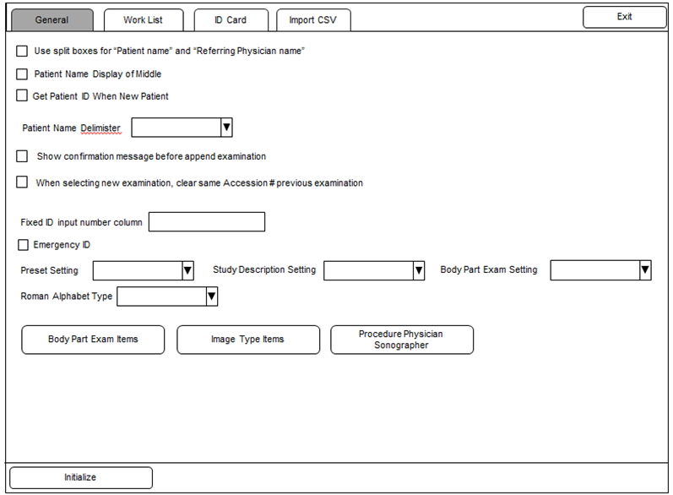
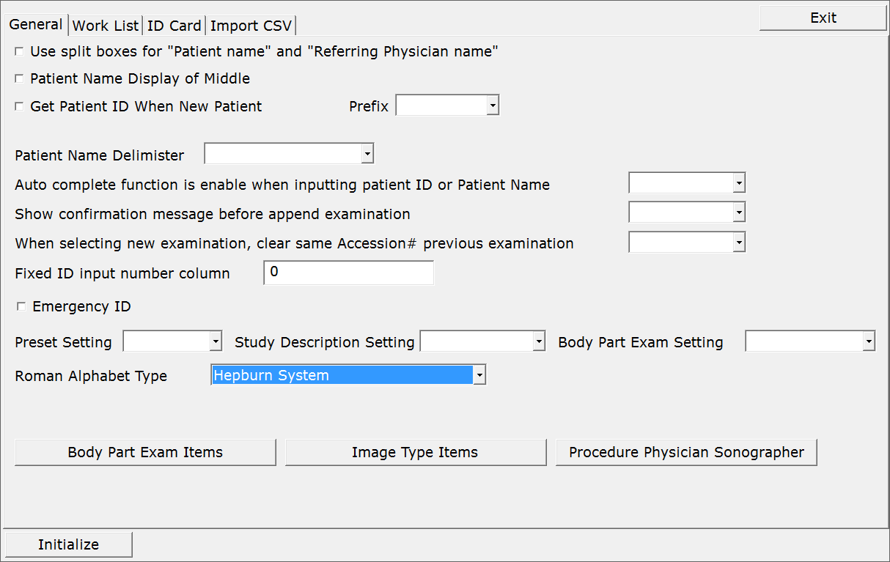

GP-1

GH-1
GH-8
GH-9
GP-1 | Yes |  | _T("Patient ID"), |  | Patient ID
GH-1 | Yes |  | _T("Name"), |  | Name
GH-2 | No |  | _T("Scheduled Date"), |  | Scheduled Date
GH-5 | Yes |  | _T("Date of Birth"), |  | Date of Birth
GH-10
GH-6 | Yes |  | _T("Age"), |  | Age
GH-12
GH-7 | No |  | _T("Gender"), |  | Gender
GH-8 | Yes |  | _T("Height"), |  | Height
GH-13
GH-9 | No |  | _T("Weight"), |  | Weight
GH-10 | Yes |  | _T("BSA"), |  | BSA
GH-14
GH-12 | No |  | _T("BP"), |  | BP
GH-13 | No | ID9 | _T("LMP"), |  | LMP
GH-15
GH-14 | No | ID9 | _T("Week"), |  | Week
GH-15 | Yes |  | _T("Accession #"), |  | Accession #
GH-20
GH-17 | Yes |  | _T("Exam Performed by"), |  | Exam Performed by
GH-18 | Yes |  | _T("Referring Physician"), |  | Referring Physician
GH-17
GH-18
GH-19
GH-19 | Yes |  | _T("Other Patient ID"), |  | Other Patient ID
GH-20 | Yes |  | _T("Body Part Exam"), |  | Body Part Exam
GH-21
GH-21 | Yes | Done ở ID5 | _T("Image Type"), |  | Image Type
 |  |  | _T("Study Description"), |  | Study Description
 |  |  | _T("Additional Patient History"), |  | Additional Patient History
 |  |  | _T("Comments"), |  | Comments
GH-5
GH-6
GH-7

 |  |  |  |  | Note | GH-13 | Thay combobox bằng checkbox
 |  |  |  |  |  | GH-14 | Thay combobox bằng checkbox
 |  |  |  |  |  | GH-2 | Chỉ set font. Ko thuộc scope lần này
 |  |  |  |  |  | GH-21 | Đã làm ở ID5
 |  |  |  |  |  | GP-1 | Còn thiếu TH cho Referring Physician Name
 |  |  |  |  |  | Bố trí lại GH-17, GH-18,GH-19 sao cho ko bị vấn đề cắt chữ

